DatosAbiertos
Cód. FO-GINF-060 |  | FO-GINF SOLICITUD DE PUBLICACIÓN EN GEOMEDELLÍN
Versión. 2.0

DEPARTAMENTO ADMINISTRATIVO DE PLANEACIÓN

SUBDIRECCIÓN DE PROSPECTIVA, INFORMACIÓN Y EVALUACIÓN ESTRATÉGICA , UNIDAD DE PLANEACIÓN DE LA INFORMACIÓN |  |  |  |  |  |  |  | #REF!

Acción | Nombre dato abierto | Temática | Tipo Formato | Tipo Licencia | Actualización datos | Url Giscatalogacion | Incluye imagen | Observaciones a acción selecccionada | EN METADATO
Modificar | Total Incidentes transito 2014 a 2021 | 25-Transporte | Servicio de capa | Licencia abierta | No aplica |  | No | En el metadato de estas capas, que corresponden a los registros de los años 2014 a 2021, organizados de manera independiente por año, poner que se considerarán capas históricas, ya que la Secretaría de Movilidad ha realizado un proceso progresivo de depuración y ajuste de la información con el fin de mejorar la calidad de los datos y garantizar su confiabilidad para análisis posteriores. Tener en cuenta que por ahora los datos que son de 2014 a 2018 seran datos historicos y se debe ocultar lo que está de 2019 a 2021 (cuando se monte la capa de siniestralidad 2019 a 2024), para también poder montar mortalidad 2019 a 2024 | En Limitaciones de uso poner que: De los años 2014 a 2018 se considerarán capas históricas, y se montará una capa nueva (mortalidad y siniestralidad) que serán de 2019 a 2024, ya que la Secretaría de Movilidad ha realizado un proceso progresivo de depuración y ajuste de la información con el fin de mejorar la calidad de los datos y garantizar su confiabilidad para análisis posteriores.
Publicar | mortalidad | 25-Transporte | Servicio de capa | Licencia abierta | Anual |  | Si | 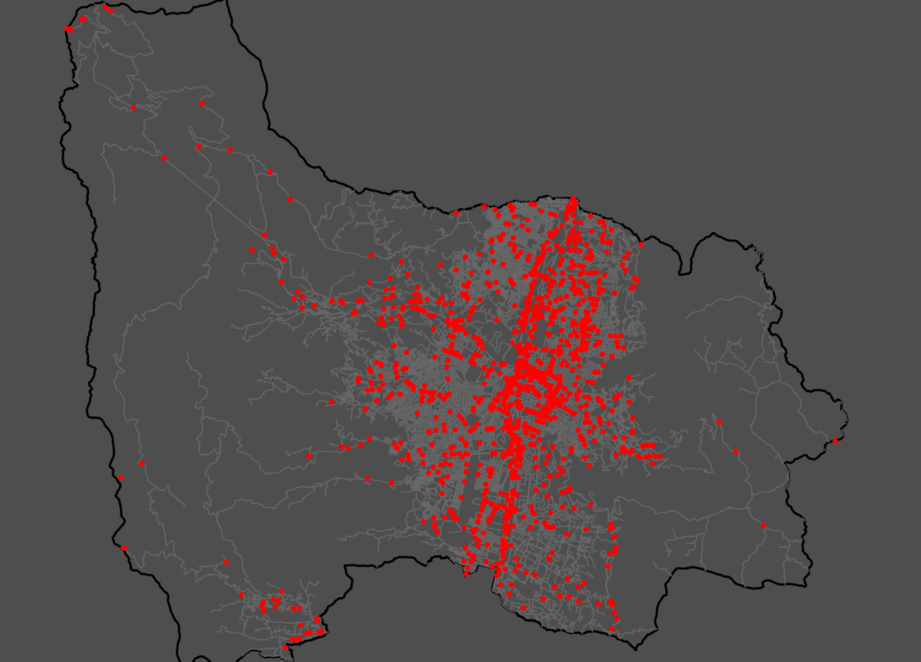 Se incluye imagen Será un nuevo servicio debido a que es una capa de 2019 a 2024 con una limpieza ya realizada. Acá solo se montará mortalidad por ahora.

